内容
HPPS |  |  |  |  |  | 惠普打印机
文 件 |  |  |  | 热缩包装设备标准 | 登记号码 |  | 版本号 | 页号
名 称 |  |  |  |  | CFFE-0003C |  | 06 | 1
 |  | 1 | 目的

 |  |  | 本标准明确了L型全自动封口包装机设备的正确使用及维护方法，通过此

 |  |  | 标准的实施确保生产的顺利进行，达到提高产品质量和生产效率的目的。
 |  | 2 | 适用范围
 |  |  | 本标准适用于惠普打印机（山东）有限公司使用的硒鼓热缩包装设备
 |  | 3 | 有关标准
 |  | 4 | 名称的定义
 |  |  | 控制单元：设备采用按钮及数显操控系统，设备分三部分：L型封口包装机/
 |  |  | 定位输送机/收缩包装机
 |  |  | 1）L型封口包装机
 |  |  | 控制面板

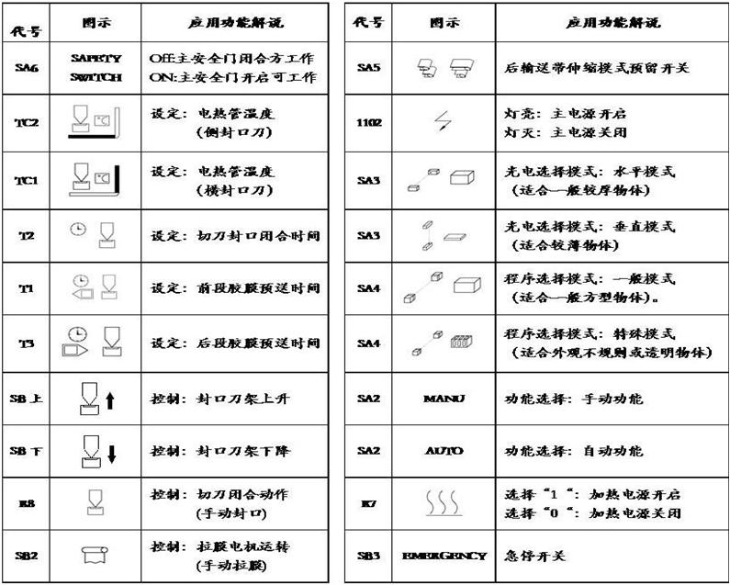

HPPS |  |  |  |  |  | 惠普打印机
文 件 |  |  |  | 热缩标准设备标准 | 登记号码 |  | 版本号 | 页号
名 称 |  |  |  |  | CFFE-0003C |  | 06 | 2
 |  |  | 热缩膜输送构成：
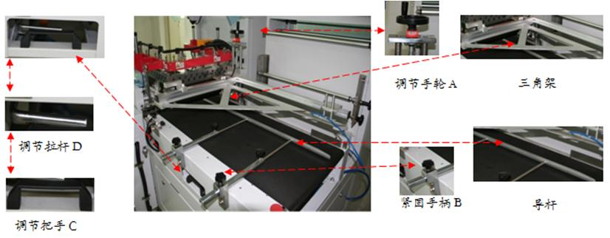

 |  |  | 热缩膜置放构成：

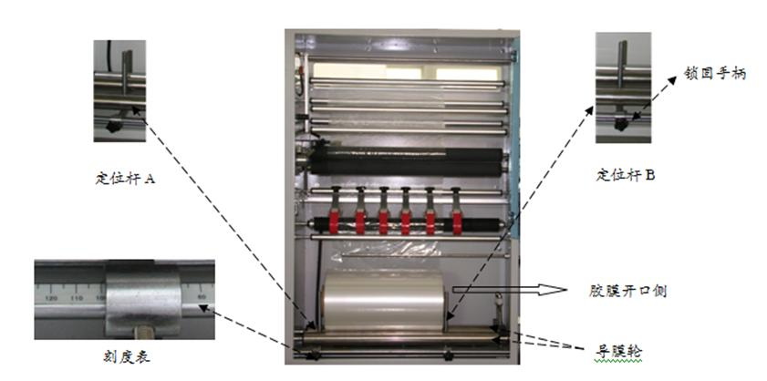

 |  |  | L型切刀构成：
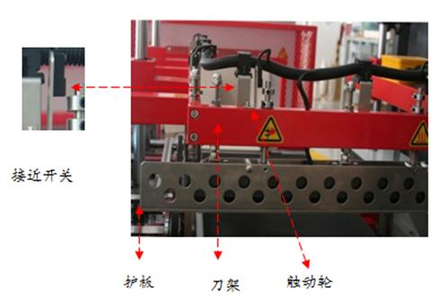

HPPS |  |  |  |  |  | 惠普打印机
文 件 |  |  |  | 热缩包装设备标准 | 登记号码 |  | 版本号 | 页号
名 称 |  |  |  |  | CFFE-0003C |  | 06 | 3
 |  |  | 调试：
 |  |  | 1.热缩膜置放及调整
 |  |  |  | 热缩膜根据下图进行导膜方式
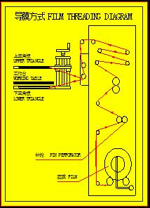

 |  |  |  | 根据包装物及不同，调整针轮数量及位置
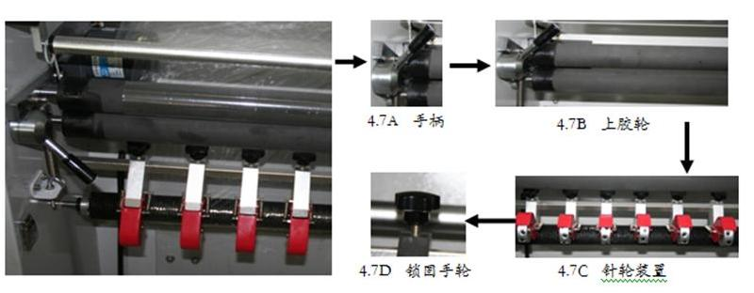

 |  | 2 | 调校封切
 |  |  | 调整预送胶膜方式 (如图4.9尺寸A) ，预送胶膜长度最佳为令A等于1/3H，
 |  |  | 此时收缩效果最好。

 |  |  | a.当产品高度H＜100mm时，预留的预送胶膜长度太长，可将光电与
 |  |  | 封刀的距离L1调近。

HPPS |  |  |  |  |  | 惠普打印机
文 件 |  |  |  | 热缩包装设备标准 | 登记号码 |  | 版本号 | 页号
名 称 |  |  |  |  | CFFE-0003C |  | 06 | 4
 |  |  | b.产品高度H≥100mm，L1调至最大还是不够时，可通过调整预送胶长。
 |  |  | 膜时间(T1 )来改预送变胶膜长度，设定的时间越长，预送胶膜长度也就越
 |  |  | 也就越长。
 |  |  | 调整延长封口方式
 |  |  | 延长封口长度定义根据电眼感应模式的不同而有所不同。但无论哪种模式，调节令
 |  |  | B的长度为1/2H时效果最佳。选择延长封口时间开关（T3 ），将时间上下调
 |  |  | 整时间越长，延长封口长度也就越长，直到合适长度为止。
 |  |  | 封口时间
 |  |  | 不同收缩胶膜需要不同的封口时间，一般约为0.3~0.6秒，依封口情况而定。封口线
 |  |  | 应均匀切断及无破洞，若发生胶状不均匀切断时，可能因为温度过热，调节封口时
 |  |  | 间或封口温度即可。( T2 )
 |  | 3 | 三角架高度调整和输送带调整
 |  |  | 本标准提到的包装物品宽度以“W”表示、高度以“H”表示、长度以
 |  |  | “L”表示
 |  |  | 收缩胶膜宽度=(W+ H)+(76～127)mm或(3”~5”)。
 |  |  | 三角架高度调整:转动调节手轮A调整三角架的高度，约为(H+5~10mm)。
 |  |  | 输送带宽度调整：松开紧固手柄B，使输送带形成无级调整活动状态，
 |  |  | 伸缩移动导杆以调整输送带宽度，约为(W+ 1/3 H)。
 |  |  | 输送带水平位置调整：握住调节把手C，同时扣住调节拉杆D，前输送
 |  |  | 带部分可沿导轴移动，调节到合适位置后再松开调节拉杆即可。

 |  |  | 封口刀架高度调整：按动封口刀架上升按钮( )，封口刀架上升,
 |  |  | 按动封口刀架下降按钮( ), 封口刀架下降，封口刀架的合适高度一般调整到
 |  |  | 产品高度中间位置最宜（½H）。
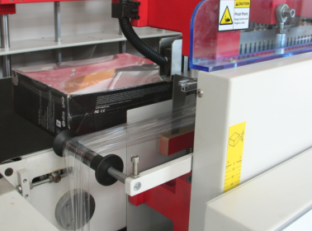

刀架高度刻度表

HPPS |  |  |  |  |  | 惠普打印机
文 件 |  |  |  | 热缩包装设备标准 | 登记号码 |  | 版本号 | 页号
名 称 |  |  |  |  | CFFE-0003C |  | 06 | 5
 |  | 4 | 正常操作
 |  |  | 4.1-1开启电源。( ）
 |  |  | 4.1-2开启加热器，让温度升至默认度数。(R7 )
 |  |  | 4.1-3将运作模式切换至自动。(SA2/AUTO)
 |  |  | 4.1-4将包装物放入输送带，封口动作自动完成。
 |  |  | 4.1-5本机械附有紧急停止装置，若发现有异常状况时，可按下此后，
 |  |  | 封口机进入停机状态，此时电源指示灯会从稳定转为闪烁，待异常状况处理后，恢
 |  |  | 复此功能键，机器便能正常运作，电源指示灯回复稳定发亮。
 |  |  | 4.2 关机程序
 |  |  | 4.2-1首先关闭加热器，使电热管降温，但此时电热管仍有余温，注意
 |  |  | 避免烫伤。
 |  |  | 4.2-2将运作模式切换至手动(SA2/MANU)，避免下次开机时机器直接自
 |  |  | 动运行，造成不必要的伤害或损失。
 |  |  | 4.2-3然后关闭主电源切换至OFF。( )
 |  |  | 4.2-4如需关闭空压时，要注意其封切部分会因失去气压而降下，此时
 |  |  | 不应接近机器，以免发生危险。但开机时需先开启空压源头开关。
 |  | 2） | 定位输送机
 |  |  | 操作面板

 |  |  | Power Indicator：电源指示灯 Manual Auto：手动/自动转换
 |  |  | Front Blocking：前挡料 Side Clamping：侧夹料
 |  |  | Rear Blocking：后挡料 Rear Pushing：后推料
 |  |  | EMERGENCY STOP：急停
 |  |  | 机械调整
 |  |  | 侧夹料板调整：旋转侧夹料板调节手柄，可以根据包装物的需要左右
 |  |  | 调节侧夹料板的宽度。

侧夹料板调节手柄
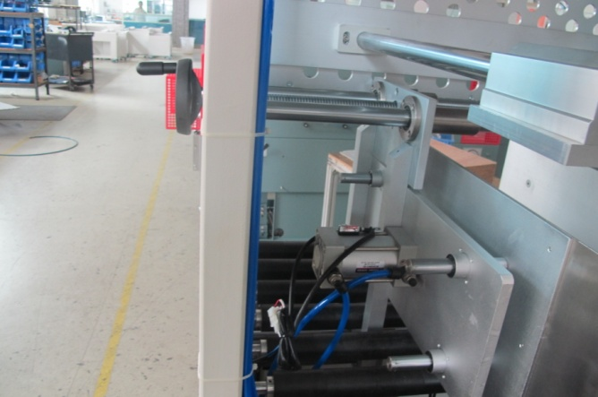

侧夹料气缸

HPPS |  |  |  |  |  | 惠普打印机
文 件 |  |  |  | 热缩包装设备标准 | 登记号码 |  | 版本号 | 页号
名 称 |  |  |  |  | CFFE-0003C |  | 06 | 6

前挡料气缸

前挡料板

后挡料板

 |  |  | 后推料板调整：旋转后推料板调节手柄，可以根据包装物的需要前后调节
 |  |  | 后推料板的宽度。
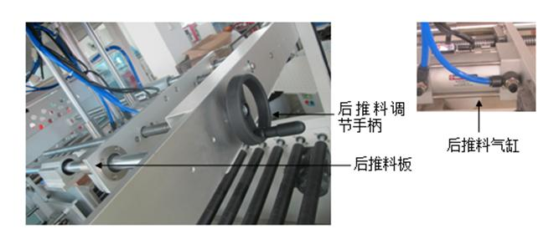

 |  |  | 输送链条润滑：开启输送带，用毛刷将润滑油适量涂在链条及可

HPPS |  |  |  |  |  | 惠普打印机
文 件 |  |  |  | 热缩包装设备标准 | 登记号码 |  | 版本号 | 页号
名 称 |  |  |  |  | CFFE-0003C |  | 06 | 7
 |  | 3）热缩机
 |  |  | 操作面板

HPPS |  |  |  |  |  | 惠普打印机
文 件 |  |  |  | 热缩包装设备标准 | 登记号码 |  | 版本号 | 页号
名 称 |  |  |  |  | CFFE-0003C |  | 06 | 8
 | 2. 机械结构

 |  | 3.操作
 |  | 开机：
 |  | 使用前约10分钟，先行打开电源开关，加热器及输送带等开关，使收缩
 | 炉预热。
 | 调整加热温度及输送速度。加热温度与输送速度必须配合恰当，输送速
 | 度愈快温度亦必须愈高，一般加热温度PVC膜约在120-150℃之间，POF
 | 膜约在145-160℃之间，输送速度则配合生产线之需。
 | 当温度到达设定标准时，试行包装，视收缩情况再行调整加热温度或输
 | 送带速度，使包装结果达最理想状况。
 | 作业：
 | 将已套胶膜之包装物置于收缩入口上端之输送带上，输送带即载运包装
 | 物进入收缩炉内使胶膜收缩，而后将包装物送出。
 | 关机：
 | 先关掉加热器开关，并将出入口之遮帘掀起。
 | 此时循环器应继续运转加速散热，避免伤输送链轴。
 | 当温度下降（约10分钟）后，再关掉输送开关及电源开关。

HPPS |  |  |  |  |  | 惠普打印机
文 件 |  |  |  | 热缩包装设备标准 | 登记号码 |  | 版本号 | 页号
名 称 |  |  |  |  | CFFE-0003C |  | 06 | 9
 |  | 5 操作前确认检查项目
 |  | 1. 确认电源是否打开/各仪表状态是否正常
 |  | 2. 打开总气源，检查压力是否正常，压力范围：0.4Mpa~0.7Mpa
 |  | 3. 设备调试时确认操作按钮状态及安全注意事项，确保安全.
 |  | 6 安全注意事项
 |  | 1. 非操作人员禁止操作设备，设备自动运行时，操作人员不可以将手置于封口刀下
 |  | 或者传感器感应范围内，以免造成安全事故
 |  | 2. 设备压到产品报警或者其他故障时，先按下急停开关，运行方式有自动运行改为
 |  | 手动运行，待故障排除后再松开急停开关，改到自动运行.
 |  | 3. 注意设备的滚轮.针轮.加热部分，避免伤害.
 | 6 |  | 预防措施及方法
 | 6.1 |  | 必要的计量仪器及工具
 |  |  | 工具 : 螺丝刀,六角扳手,测温仪.
 |  |  | 清扫工具 : 刷子, 吸尘器
 | 6.2 |  | 检查项目及周期规格
 | 具体参考检查表格
 | 1)日常检查
 | 2)月别检查
 | 3)年度认证评价
 | 6.3 |  | 保存记录检查结果
 | 6.3.1 |  | 设备操作人员应在规定的日期内进行检查,并把检查内容填写到检查表中，并以月为
 |  |  | 单位， 交设备管理负责人的签字认可。
 | 6.3.2 |  | 记录内容以月为单位保管一年
 | 6.3.3 |  | 年间设备维护在每年的12月26日之前,管理负责人根据年间维护计划制定计划，并在
 |  |  | 年前得到部长的签字后，在次年进行实施。
 | 7 |  | 紧急措施
 | 7.1 |  | 运行时急救措施
 |  |  | 操作过程中发生紧急事项时按非常停止键
 |  |  | 关掉主电源
 |  |  | 发生重要问题报告设备负责人报告后进行处理
 | 7.2 |  | 预防措施
 |  |  | 操作时不得把手伸进设备里
 |  |  | 维护时必须是设备停止运转后

